2022_4_ 7
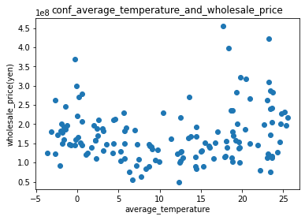
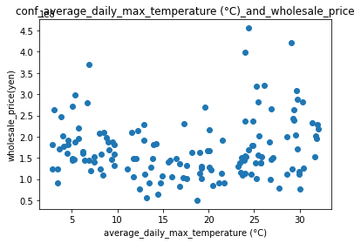

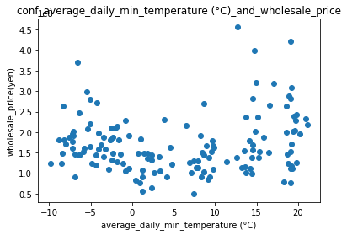
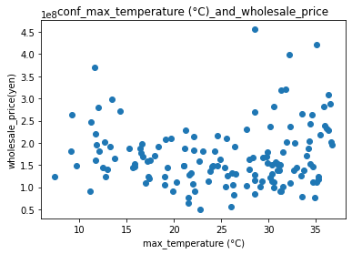

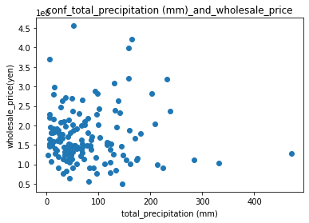
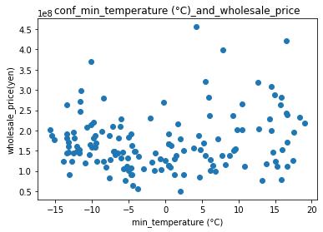

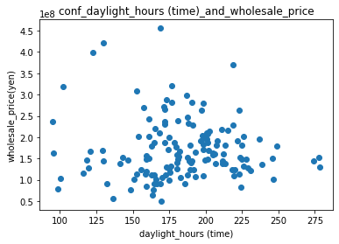 | import japanize_matplotlib import pandas as pd import numpy as np import matplotlib.pyplot as plt df = pd.read_excel("/content/12401905810_冨家旭陽.xlsx",sheet_name="date2") def scatter(x_label): x_labels = { "平均気温(℃)": "average_temperature", "日最高気温の平均(℃)": "average_daily_max_temperature (°C)", "日最低気温の平均(℃)": "average_daily_min_temperature (°C)", "最高気温(℃)": "max_temperature (°C)", "最低気温(℃)": "min_temperature (°C)", "降水量の合計(mm)": "total_precipitation (mm)", "日照時間(時間)": "daylight_hours (time)" } x = np.array(df[x_label]) y = np.array(df["円/kg"] * 1000 * df["数量(t)"]) plt.scatter(x, y) plt.title(f"conf_{x_labels[x_label]}_and_wholesale_price") plt.xlabel(x_labels[x_label]) plt.ylabel("wholesale_price(yen)") plt.show() print(np.corrcoef(x, y)[0][1]) scatter("平均気温(℃)") scatter("日最高気温の平均(℃)") scatter("日最低気温の平均(℃)") scatter("最高気温(℃)") scatter("最低気温(℃)") scatter("降水量の合計(mm)") scatter("日照時間(時間)") | # tiny genetic programming by © moshe sipper, www.moshesipper.com from random import random, randint, seed from statistics import mean from copy import deepcopy POP_SIZE = 60 # population size MIN_DEPTH = 2 # minimal initial random tree depth MAX_DEPTH = 5 # maximal initial random tree depth GENERATIONS = 250 # maximal number of generations to run evolution TOURNAMENT_SIZE = 5 # size of tournament for tournament selection XO_RATE = 0.8 # crossover rate PROB_MUTATION = 0.2 # per-node mutation probability def add(x, y): return x + y def sub(x, y): return x - y def mul(x, y): return x * y FUNCTIONS = [add, sub, mul] TERMINALS = ['x', -2, -1, 0, 1, 2] def target_func(x): # evolution's target return x*x*x*x + x*x*x + x*x + x + 1 def generate_dataset(): # generate 101 data points from target_func dataset = [] for x in range(-100,101,2): x /= 100 dataset.append([x, target_func(x)]) return dataset class GPTree: def __init__(self, data = None, left = None, right = None): self.data = data self.left = left self.right = right def node_label(self): # string label if (self.data in FUNCTIONS): return self.data.__name__ else: return str(self.data) def print_tree(self, prefix = ""): # textual printout print("%s%s" % (prefix, self.node_label())) if self.left: self.left.print_tree (prefix + " ") if self.right: self.right.print_tree(prefix + " ") def compute_tree(self, x): if (self.data in FUNCTIONS): return self.data(self.left.compute_tree(x), self.right.compute_tree(x)) elif self.data == 'x': return x else: return self.data def random_tree(self, grow, max_depth, depth = 0): # create random tree using either grow or full method if depth < MIN_DEPTH or

 | https://dataanablog.com/statistical-methods-in-python-for-beginners-multiple-regression-analysis/

価格が上昇するケース・減少するケース
1 | 100 | 1 | 1200
2 | 200 | 2 | 1100
3 | 300 | 3 | 10
4 | 400 | 4 | 9
5 | 500 | 5 | 8
6 | 600 | 6 | 7
7 | 700 | 7 | 6
8 | 800 | 8 | 5
9 | 900 | 9 | 4
10 | 1000 | 10 | 3
11 | 1100 | 11 | 2
12 | 1200 | 12 | 1

長野県の市町村別レタスの出荷量
上松町 | 0
上田市 | 12700
下條村 | 0
下諏訪町 | 0
中川村 | 0
中野市 | 0
伊那市 | 0
佐久市 | 2360
佐久穂町 | 781
信濃町 | 0
北相木村 | 384
千曲市 | 0
南木曽町 | 0
南牧村 | 26200
南相木村 | 983
南箕輪村 | 0
原村 | 310
喬木村 | 0
坂城町 | 0
塩尻市 | 13500
売木村 | 0
大桑村 | 0
大町市 | 0
大鹿村 | 0
天龍村 | 0
安曇野市 | 0
宮田村 | 0
富士見町 | 2440
小川村 | 0
小布施町 | 0
小海町 | 1700
小諸市 | 7730
小谷村 | 0
山ノ内町 | 0
山形村 | 501
岡谷市 | 0
川上村 | 83100
平谷村 | 0
御代田町 | 9980
朝日村 | 6240
木島平村 | 0
木曽町 | 0
木祖村 | 0
東御市 | 577
松川村 | 0
松川町 | 0
松本市 | 1510
Unnamed: 2 | Unnamed: 29
上松町 | 0
上田市 | 12700
下條村 | 0
下諏訪町 | 0
中川村 | 0
中野市 | 0
伊那市 | 0
佐久市 | 2360
佐久穂町 | 781
信濃町 | 0
北相木村 | 384
千曲市 | 0
南木曽町 | 0
南牧村 | 26200
南相木村 | 983
南箕輪村 | 0
原村 | 310
喬木村 | 0
坂城町 | 0
塩尻市 | 13500
売木村 | 0
大桑村 | 0
大町市 | 0
大鹿村 | 0
天龍村 | 0
安曇野市 | 0
宮田村 | 0
富士見町 | 2440
小川村 | 0
小布施町 | 0
小海町 | 1700
小諸市 | 7730
小谷村 | 0
山ノ内町 | 0
山形村 | 501
岡谷市 | 0
川上村 | 83100
平谷村 | 0
御代田町 | 9980
朝日村 | 6240
木島平村 | 0
木曽町 | 0
木祖村 | 0
東御市 | 577
松川村 | 0
松川町 | 0
松本市 | 1510

